初期画面表示
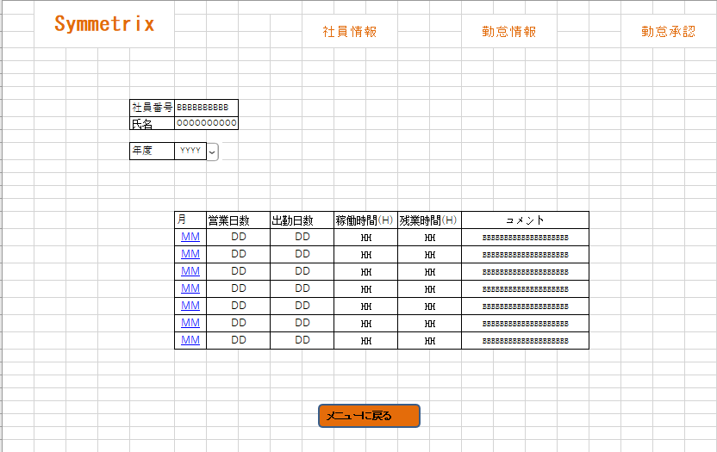
単体試験仕様書 |  | システムID | KS | 画面ID | KS004 | 作成者 | ジョウ | 更新者
 |  | システム名称 | 勤怠システム | 画面名 | 勤怠情報一覧（月別） | 作成日 | 2022-06-20 | 更新日

 | 初期画面

ケース
単体試験仕様書 |  | システムID | KS | 画面ID |  |  |  | KS004 |  |  | 作成者 | 更新者
 |  | システム名称 | 勤怠システム | 画面名 |  |  |  | 勤怠情報一覧（月別） |  |  | 作成日 | 更新日

チェック内容
チェックポイント
 |  |  |  |  | 1 | 2 | 3 | 4 | 5 | 6
チェック条件 | 画面初期表示

未完了
 | 社員権限
 | 普通社員の場合
 | 管理者の場合
 | 勤務月を押下する場合
 | 年度コンボボックスで年度を選択する場合
 | メニュー画面へ戻るボタンを押下する場合

確認内容 | 普通社員であれば、社員情報と勤怠承認ボタンは表示されないこと。
 | 管理者であれば、社員情報と勤怠承認ボタンは表示されること。
 | 月を押下する場合、勤怠情報一覧（日別）へ遷移すること。
 | 年度コンボボックスで年度を選択する場合、該当年度の勤怠情報に遷移すること。
 | メニューへ戻ること。

実施結果
実施者
検証日
確認者
確認日

